Estadísticas
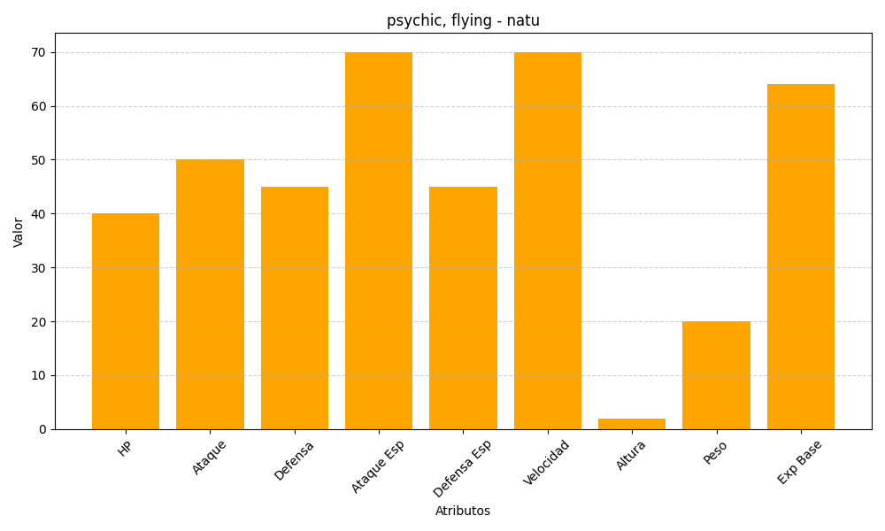
ID | Nombre | Tipo | HP | Ataque | Defensa | Ataque Especial | Defensa Especial | Velocidad | Altura | Peso | Experiencia Base
177 | natu | psychic, flying | 40 | 50 | 45 | 70 | 45 | 70 | 2 | 20 | 64

